상품제안서
마그네틱 가죽 다이어리형 노트(A5) | 상품코드: F29382

 |  |  |  |  |  |  | 02-412-0044 | www.easy1.co.kr
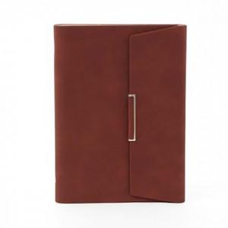 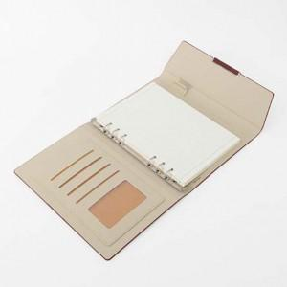 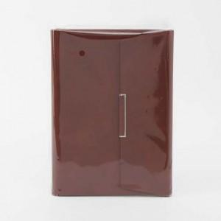

【상세/제작정보】 | 인쇄비,판비,몰드비용 별도 문의.

【인쇄/포장옵션】 | / 포장불가능

【공급단가】 | 수량 | 100~ | 300~ | 500~ | 1,000~ | 3,000~
*VAT별도 | 단가 | 8,850원 | 8,710원 | 8,510원 | 8,170원 | 7,830원

【상품 URL】 | https://dev.easy1.co.kr:443/src/goods_detail.php?gdno=29382

